WT A0100
University | Ecole Centrale de Lyon |  |  | Back to BOM |  |  |  |  | Car # | 81 |  | Asm Cost | $175.23
System | Wheels & Tires |  |  |  |  |  |  |  |  |  |  | Qty | 4
Assembly | Wheel Assembly |  |  |  |  |  |  |  | FileLink1
P/N Base | WT A0100 |  |  |  |  |  |  |  | FileLink2 |  |  | Extended Cost | $700.92
Suffix | AA |  |  |  |  |  |  |  | FileLink3
Details | Complete Wheel Assembly

ItemOrder | Material | Use | UnitCost | Size1 | Unit1 | Size2 | Unit2 | Area Name | Area | Length | Density | Quantity | Sub Total
10 | Wheel, 13", 1 Piece OZ, Aluminum | Rim | $80.00 |  | unit |  |  |  |  |  |  | 1 | $80.00
20 | Tire, Hoosier, R25B, 13"-20.5 x 7.0 | Tire | $85.00 |  | unit |  |  |  |  |  |  | 1 | $85.00
30 | Valve Stem (and Tire Inflation) |  | $1.00 |  | unit |  |  |  |  |  |  | 1 | $1.00
40 | Wheel Weights (and Balancing) | Balancing and set up the wheel | $4.00 |  | unit |  |  |  |  |  |  | 1 | $4.00
 |  |  |  |  |  |  |  |  |  |  |  | Sub Total | $170.00
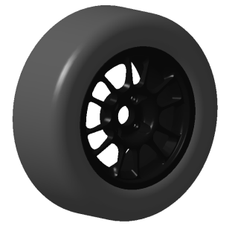
ItemOrder | Process | Use | UnitCost | Unit | Quantity | Multiplier | Mult. Val. | Sub Total
10 | Assemble, 5kg, Line-on-Line | Fix Wheel on Hubs | $0.63 | unit | 1 |  | 1 | $0.63
20 | Ratchet <= 25.4 mm | Tighten Lug Nuts | $0.75 | unit | 4 |  | 1 | $3.00
 |  |  |  |  |  |  | Sub Total | $3.63

ItemOrder | Fastener | Use | UnitCost | Size1 | Unit1 | Size2 | Unit2 | Quantity | Sub Total
10 | Nut, Lug | Fix Wheel on Hubs | $0.40 |  | cm |  |  | 4 | $1.60
 |  |  |  |  |  |  |  | Sub Total | $1.60

